상품제안서
포토머그 13oz_더 베럴 | 상품코드: F23784

 |  |  |  |  |  |  | 02-412-0044 | www.easy1.co.kr
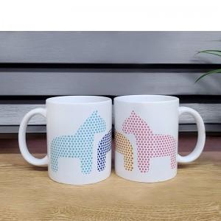

【상세/제작정보】 | <p><span style="font-size: 12pt;"><b>** 배송비- 1박스 4500원 /34</b></span></p>

【인쇄/포장옵션】 | 풀칼라, 올라운드 / 포장불가능

【공급단가】 | 수량 | 200~ | 500~ | 1,000~ | 3,000~ | 5,000~
*VAT별도 | 단가 | 2,900원 | 2,750원 | 2,700원 | 2,650원 | 2,600원

【상품 URL】 | https://dev.easy1.co.kr:443/src/goods_detail.php?gdno=23784

